Накладная-№3
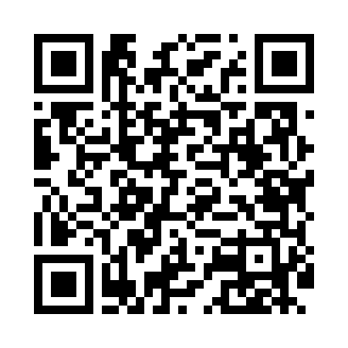
Номер товарно-транспортной накладной: |  |  | Торговый представитель: Amriyev Muhammad
Поставщик: Toshkent falcon fly 2 |  |  | Телефон торгового представителя: +998972880505
Дата отгрузки: 14.10.2025 |  |  | Контрагент: """" Klient
Дата консигнации: |  |  | Адрес:
Доставщик: |  |  | Телефон:
Телефон доставщика:
Время заказа: 14.10.2025 17:48:53
№ | Штрих-код | Название товаров (работ,услуг) | Количество | Количество в кейсе | Цена | Сумма
 |  |  | 29 |  |  | 1388000
1 | 6968300120023 | Керамическая Коса DB-86-39 | 6 | 6 шт. | 37,000 | 222,000
2 | 6968300186401 | Пялушка керамические 4.5 DB-86-40 | 6 | 6 шт. | 26,000 | 156,000
3 | 2010635644225 | Керамический чайник 1000ml DB-86-45 | 1 | 1 шт. | 108,000 | 108,000
4 | 6968300186432 | Тарелка керамические 10 DB-86-43 | 2 | 2 шт. | 61,000 | 122,000
5 | 6968300186340 | Керамические тарелки DB-86-34 | 6 | 6 шт. | 48,000 | 288,000
6 | 6968300186371 | Тарелка керамические 10 DB-86-37 | 2 | 2 шт. | 77,000 | 154,000
7 | 6917325386280 | Керамический чайник, 1000 мл, DB-86-28 | 1 | 1 шт. | 88,000 | 88,000
8 | 6917325386235 | Керамическая пиала, 11×11 см, DB-86-23 | 2 | 2 шт. | 22,000 | 44,000
9 | 6917325386228 | Керамическая коса, 14.5×14.5 см, DB-86-22 | 2 | 2 шт. | 33,000 | 66,000
10 | 6987655483522 | Набор столовых приборов, 24 предмета в коробк е 102-79 | 1 | 1 шт. | 140,000 | 140,000
Итого: 1388000

